功能规则
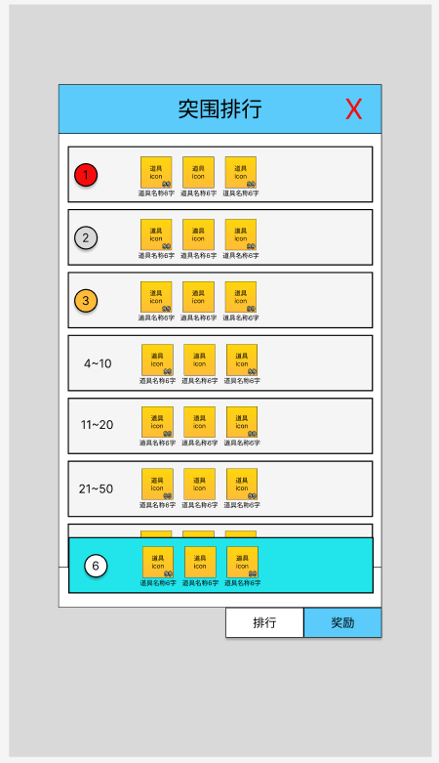
规则说明
内容要求：
◆ | 设计目的：简单说明本系统功能要解决的问题，以及本系统功能的目标玩家，针对大系统需要拆分面向不同类型的玩家做的针对性设计
◆ | 功能概述：简单说明本系统的功能组成
◆ | 框架脑图：拆解系统，列出框架脑图
◆ | 规则说明：简述本系统的世界观包装
◆ | 流程图：核心的流程都需要用流程图呈现

A |  | 功能概述
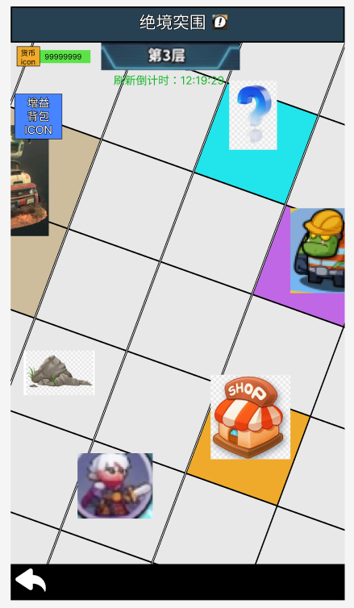
 |  |  |  | 1.玩法说明
 |  |  |  |  | 1）探索类玩法，初始生成20*20网格地图，地图生成同时生成随机事件。
 |  |  |  |  | 2）事件类型包含：怪物、【？】事件、商店。玩家触发不同事件产生不同效果。
 |  |  |  |  | 3）玩法每周为一期，每期持续3天。每期玩法周一零点刷新。
 |  |  |  |  |  | 即：开启时间：周一~周三；关闭时间：周四~周日；
 |  |  |  |  | 4）一期玩法共计3层，第一天开放第1层、第二天开放1~2层、第三天开放1~3层。
 |  |  |  |  | 5）玩家在玩法中可获得增益buff，增益buff仅在此玩法、当期生效。期数更新，增益buff重置。
 |  |  |  |  | 6）每关有小怪、精英怪、领主。
 |  |  |  |  |  | 其中，击败领主后，在领主格左上方生成传送门，传送门传送至下一关。
 |  |  |  |  | 7）传送门传送需要遵循时间限制，如：第一天仅开放第1层，即不可传送，需要第二天才可传送至第2层。
 |  |  |  |  |  | 若玩家第3天开始挑战玩法，第三天开放1~3层，即玩家可在第3天完成全部层数挑战。
 |  |  |  |  | 8）玩家成功挑战小怪、精英怪、领主都会获得不同程度的奖励。

D |  | 规则说明（其他界面相关功能详见UI&交互说明页签）

 | 1 | 系统入口
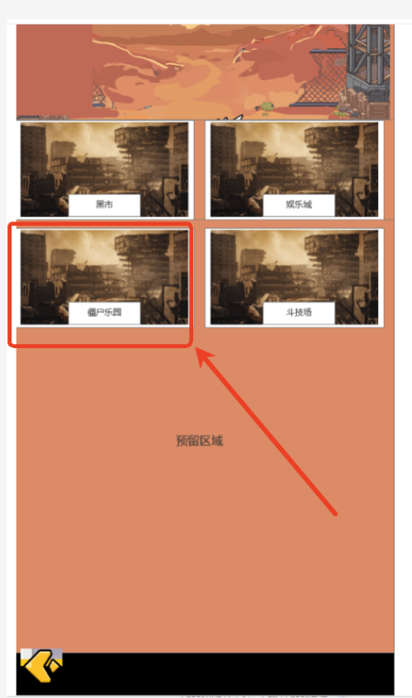

 |  |  | 一、功能开放
 |  |  |  | 1.玩家等级%s开放，读【globalxm】；
 |  |  |  | 2.开放时间：每个自然周，周一~周三；
 |  |  | 二、系统入口
 |  |  |  | 1.主界面-僵尸乐园-绝境突围；
 |  |  |  | 2.倒计时
 |  |  |  |  | ①结束倒计时，每个自然周周三00:00结束玩法，计算至周三的倒计时；
 |  |  |  |  | ②开启倒计时，每个自然周周一00:00开启玩法，计算至周一的倒计时；
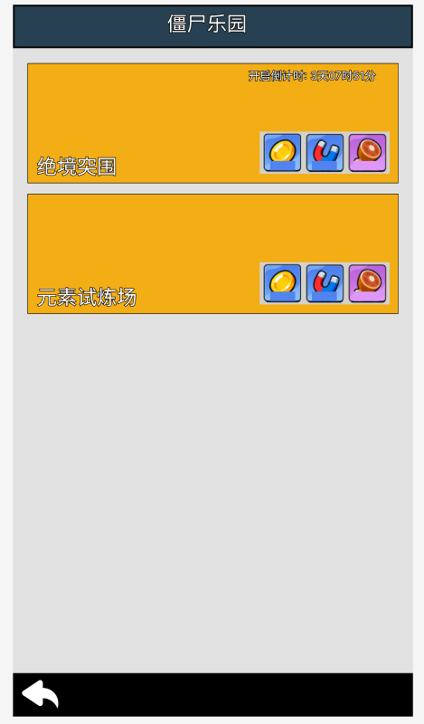

 | 2 | 系统详情

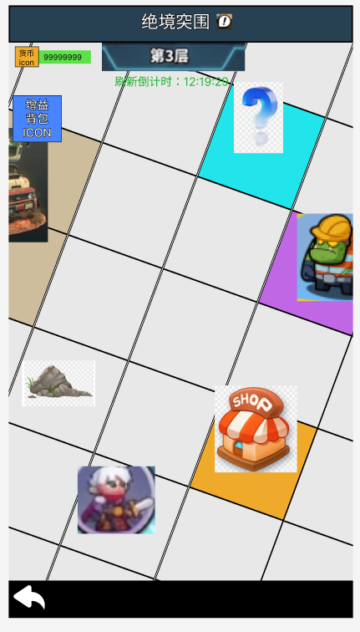
 |  |  | 一、系统结构
 |  |  |  | 1.开启时间
 |  |  |  |  | 1）开启时间：每个自然周，周一~周三（计算均为00:00）；
 |  |  |  |  | 2）倒计时：
 |  |  |  |  |  | ①结束倒计时，每个自然周周三00:00结束玩法，计算至周三的倒计时；
 |  |  |  |  |  | ②开启倒计时，每个自然周周一00:00开启玩法，计算至周一的倒计时；
 |  |  |  |  | 3）关闭时间，入口不可点击，不可进入该玩法。
 |  |  |  | 2.层数
 |  |  |  |  | 1）层数：玩法共计%s层，读【globalxm】；
 |  |  |  |  | 2）层数地图生成：每层地图不一致，根据【juejingxm】地图生成规则随机生成；
 |  |  |  |  | 3）层数开放：
 |  |  |  |  |  | a.周一，开放1层；
 |  |  |  |  |  | b.周二，开放1~2层；
 |  |  |  |  |  | c.周三：开放1~3；
 |  |  |  |  |  | 若玩家在周一打通第一层，点击传送门，弹错误码{IDS_ERR_JUEJING_OPEN_TIME}{明日开启}；
 |  |  |  |  |  | 若玩家在周三开始打，即当天可一次性打通1~3层；
 |  |  |  |  | 4）层数传送门：击败当层BOSS后，在BOSS左上第一格网格生成下一关传送门；
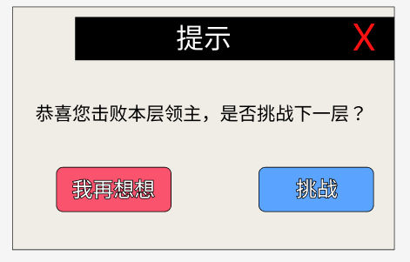
 |  |  |  |  |  | ①传送门点击后，弹【提示】弹窗，由玩家选择是否进入下一关卡；

 |  |  |  |  |  | ②第3层BOSS击败后，无传送门效果，视为当期挑战结束。
 |  |  |  |  | 5）层数怪物：每层玩法的怪物读取数据不同，难度递增，读【juejingMonsterxm】。

 |  |  |  | 3.地图生成
 |  |  |  |  | 1）地图背景图：地图底图以美术给的底图为准，向左右、上下无限衔接。
 |  |  |  |  | 2）地图网格：初始生成20*20网格（以【globalxm】配表为准，配置方案会有变化）。
 |  |  |  |  | 3）地图事件生成：
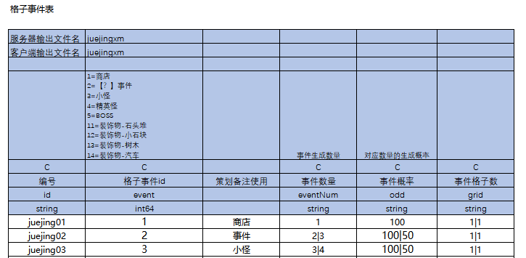

 |  |  |  |  |  | ①读【juejingxm】，根据事件类型、生成数量、数量概率、格子数生成对应事件，并占位；
 |  |  |  |  |  |  | a.格子事件ID：怪物事件（小怪、精英、boss）、【？】事件、商店、装饰物；
 |  |  |  |  |  |  | b.事件数量：每个事件随机生成%s~%s个，以配表为准；
 |  |  |  |  |  |  | c.事件概率：每个事件随机生成%s~%s个，不同数量会有对应概率，受配表控制；
 |  |  |  |  |  |  | d.事件格子数：每个事件占的网格数不同，如1|1、2|2，分别表现1*1格、2*2格；
 |  |  |  |  |  | ②事件在地图上的分布为随机，每个事件格子占位相互独立，不可重叠。
 |  |  |  |  |  |  | 注：玩家初始点位为最优先生成事件，在地图中间位置。优先生成玩家初始位置、占位后生成其他事件。
 |  |  |  |  |  | ③玩家到达下一关、活动倒计时刷新，随机生成新的关卡地图。
 |  |  |  | 4.探索币
 |  |  |  |  | 1）左上角资源栏为：探索币；
 |  |  |  |  | 2）探索币：探索币为限时道具。探索币仅用于该期、该玩法。倒计时结束，探索币清零。
 |  |  |  |  | 3）探索币作用：探索币可用于【绝境商店】购买增益道具。

 |  |  |  | 5.玩家
 |  |  |  |  | 1）玩家初始点位：地图正中间位置。
 |  |  |  |  | 2）玩家位移：点击空白位置，玩家以先走Y轴、在走X轴移动到对应格子为止；
 |  |  |  |  |  | ①点击空白位置，玩家移动；
 |  |  |  |  |  | ②点击非空白位置，玩家不移动；

 |  |  |  | 6.说明
 |  |  |  |  | 1）说明按钮：点击，弹出通用玩法文本说明，文本读【globalxm】；

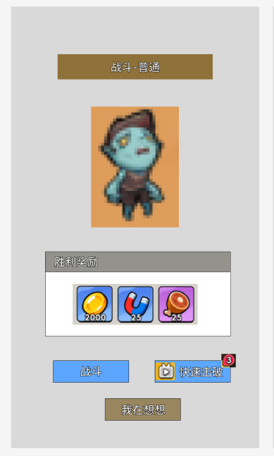
 |  |  | 二、地图事件格
 |  |  |  | 1.怪物事件格

 |  |  |  |  | 1）事件说明
 |  |  |  |  |  | ①根据【juejingxm】规则，地图会生成小怪、精英怪、BOSS，其中boss每张地图唯一。
 |  |  |  |  |  | ②怪物生成：根据【juejingMonsterxm】，判断具体生成那组怪物关卡。
 |  |  |  |  |  |  | 如：小怪关可能配置小怪关1、小怪关2、小怪关3，根据概率配置生成具体哪一只小怪。
 |  |  |  |  |  | ③与怪物战斗结果：
 |  |  |  |  |  |  | a.战斗失败，玩家状态不变，怪物保留；
 |  |  |  |  |  |  | b.战斗胜利，获得一次三选一增益、结算关卡奖励；
 |  |  |  |  |  |  |  | 注：玩家选择三选一增益时，若断线未选择增益，则再次回到玩法时返回该选择界面。之后弹结算关卡奖励。
 |  |  |  |  |  |  | c.战斗胜利，玩家防线状态为战斗结束时状态，但战斗中其他buff效果不继承；
 |  |  |  |  |  |  |  | ①战斗胜利仅保留防线状态。
 |  |  |  |  |  |  |  |  | 如：战前防线血量80%，战后40%，则40%血量状态保留到下一场战斗；
 |  |  |  |  |  |  |  | ②除防线状态，其他状态不保留。
 |  |  |  |  |  |  |  |  | 如：玩家在战斗中获得攻击力+20%buff，战斗该BUFF清除，不继承值下一场战斗；

 |  |  |  |  | 2）表格说明
 |  |  |  |  |  | ①玩家等级区间：玩家处于不同的等级区间，会匹配到不同区间的怪物；
 |  |  |  |  |  |  | 如：1|20区间，则1~20级玩家会匹配到该区间怪物；
 |  |  |  |  |  | ②层数：关卡共计%s层，每层怪物的参数不同；
 |  |  |  |  |  | ③怪物类型：普通小怪、精英小怪、BOSS；
 |  |  |  |  |  |  | a.普通小怪，难度简单，击败后获得少量奖励；
 |  |  |  |  |  |  | b.精英小怪，中等难度，击败后获得中等奖励；
 |  |  |  |  |  |  | c.领主，困难拿督，击败后获得大量奖励；
 |  |  |  |  |  |  |  | 注：非最高层BOSS击败后，在左上角生成传送门；
 |  |  |  |  |  | ④关卡ID：关联到关卡表，每个怪物对应关卡表一个关卡；
 |  |  |  |  |  | ⑤生成概率：同一类型怪物会有多个关卡随机；
 |  |  |  |  |  |  | 如：普通小怪，根据概率可能生成普通小怪关1、成普通小怪关1、成普通小怪关3；
 |  |  |  |  |  | ⑥关卡BUFF：关联到【skillxm】表，技能效果对关卡中部分/所有怪物生效，以最终技能效果设计为准；
 |  |  |  |  |  |  | 如：冰抗+50%，在【skillxm】中配置，若无特殊说明冰抗+50%对该关卡中全体怪物生效；
 |  |  |  |  |  | ⑦关卡奖励：关卡胜利后获得对应奖励，以配表为准；
 |  |  |  |  |  |  | a.关卡胜利，获得关卡奖励，怪物消失；
 |  |  |  |  |  |  | b.关卡失败，怪物保留；
 |  |  |  |  | 3）界面说明
 |  |  |  |  |  | ①界面触发：玩家在怪物一格内距离（即上下左右相邻格），点击怪物，弹出进入战斗确认弹窗；
 |  |  |  |  |  | ②胜利奖励：读配表道具配置；
 |  |  |  |  |  | ③战斗：点击进入战斗；
 |  |  |  |  |  | ④快速击破：关卡广告，获得获得胜利；
 |  |  |  |  |  |  | 每期可使用广告次数读【globalxm】，期数更新时刷新次数；
 |  |  |  |  |  | ⑤我再想想：点击退出界面，不进入战斗，怪物保留；
 |  |  |  |  |  | ⑥战斗失败：战斗失败，玩家防线状态返回战前状态，怪物保留；
 |  |  |  |  |  | ⑦战斗胜利：战斗胜利，玩家防线状态为战后状态；

 |  |  |  |  | 4）按钮说明
 |  |  |  |  |  | ①战斗：点击，进入战斗；
 |  |  |  |  |  | ②快速击破
 |  |  |  |  |  |  | a.有广告剩余次数，正常显示。点击，观看广告，快速击败怪物并获得一次三选一奖励、关卡奖励（与关卡胜利）；
 |  |  |  |  |  |  | b.无广告剩余次数，按钮置灰。不可点击。
 |  |  |  |  |  |  | 注：领主不可快速击破，无该按钮；
 |  |  |  |  |  | ③我再想想：点击，关闭界面；
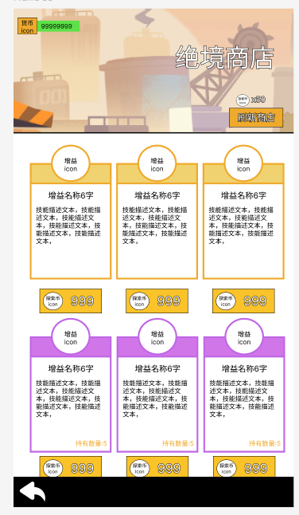
 |  |  |  | 2.商店事件格
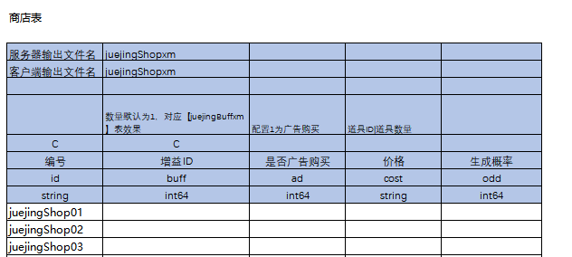

 |  |  |  |  | 1）事件说明
 |  |  |  |  |  | ①根据【juejingxm】规则，地图会生成增益商店。
 |  |  |  |  |  | ②商品数量：商店每次填充%s个增益，读【globalxm】。
 |  |  |  |  |  | ③商品生成：根据概率随机结果填入%s个增益，每个增益在单次生成时仅出现一次，不可再一次商店生成/刷新中重复生成同一个增益。
 |  |  |  |  |  | ④增益商店刷新：增益商店可刷新，刷新次数不限，消耗探索币刷新商店，刷新消耗读【globalxm】。
 |  |  |  |  |  | ⑤增益选择限制：增益有数量限制，若玩家获得的增益A到达数量限制，则该增益不会再商店、事件、战斗三选一中出现。
 |  |  |  |  |  |  | 如：火伤+20，限选5次。若玩家选择5次该增益后，后续该玩法中所有事件将该增益剔除，不再生成。
 |  |  |  |  |  | ⑥增益获取上限：增益有总容量上限，读【globalxm】。如：配置50，则当期最多只可生效50个增益；
 |  |  |  |  |  |  | a.若玩家当期获得增益数量＞背包容量，则新获得的增益弃置，不会生效；
 |  |  |  |  |  |  | b.若玩家当期获得增益数量＜背包容量，则正常获得增益；
 |  |  |  |  | 2）表格说明
 |  |  |  |  |  | ①增益ID：对应【juejingBuffxm】增益BUFF；
 |  |  |  |  |  | ②是否广告购买：配置为1，视为广告购买，观看广告获得奖励；
 |  |  |  |  |  |  | a.广告购买与价格购买相互独立。
 |  |  |  |  |  |  | b.注：若存在同时配置广告购买、价格购买情况，则优先显示广告购买，广告购买结束后显示价格购买；
 |  |  |  |  |  | ③价格购买：消耗对应数量的【探索币】购买对应道具；
 |  |  |  |  |  | ④生成概率：每次商店生成时，会随机生成{}个BUFF（读【globalxm】），根据生成概率随机摇{}个BUFF填入商店；
 |  |  |  |  |  |  | a.每个buff在商店生成/商店刷新时，仅生成一个，不可重复；
 |  |  |  |  |  |  | b.不同的商店相互独立，生成的buff独立；
 |  |  |  |  |  |  |  | 如：BUFF1在商店1仅生成一次，但BUFF1可以在商店1、2、3各生成一个；
 |  |  |  |  |  | ⑤补充说明
 |  |  |  |  |  |  | a.购买数量：购买数量始终为1，即购买一次获得一次该BUFF；
 |  |  |  |  |  |  | b.购买后BUFF进入玩家玩法背包；
 |  |  |  |  |  |  |  | BUFF仅在本玩法中生效，且期数更新时BUFF刷新；

 |  |  |  |  | 3）界面说明
 |  |  |  |  |  | ①货币栏：探索币；
 |  |  |  |  |  | ②商店刷新：消耗探索币，刷新商店，刷新消耗读【globalxm】；
 |  |  |  |  |  | ③商店道具数量：每次商店生成/刷新时，生成的BUFF数量固定为%s，读【globalxm】；
 |  |  |  |  |  |  | 具体生成的商品由【juejingShopxm】的概率生成填入商店。
 |  |  |  |  |  |  | 若BUFF配置不足以填满商店，则未被填满的商品栏未空。
 |  |  |  |  |  | ④购买消耗：购买消耗读【juejingShopxm】配置；
 |  |  |  |  | 4）按钮说明
 |  |  |  |  |  | ①刷新
 |  |  |  |  |  |  | a.探索币数量充足：点击，消耗货币刷新界面；
 |  |  |  |  |  |  | b.探索币数量不足：弹错通用误码，{%s不足}；
 |  |  |  |  |  | ②购买按钮
 |  |  |  |  |  |  | a.探索币数量充足：点击，消耗货币购买增益；
 |  |  |  |  |  |  | b.探索币数量不足：弹错通用误码，{%s不足}；
 |  |  |  |  |  | ③商品状态
 |  |  |  |  |  |  | a.可购买状态：正常高亮显示；
 |  |  |  |  |  |  | b.已购买状态：置灰，并沉底；
 |  |  |  |  |  |  | c.排序：排品质→同品质排id（小到大）；

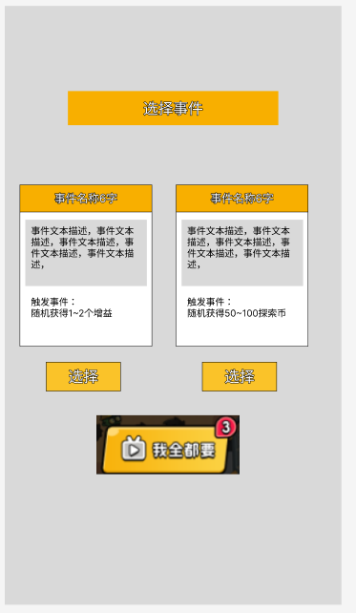
 |  |  |  | 3.【？】事件

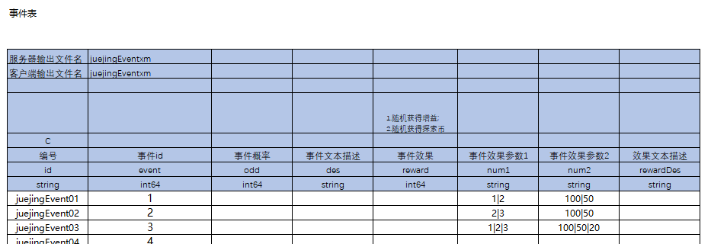

 |  |  |  |  | 1）事件说明
 |  |  |  |  |  | ①根据【juejingxm】规则，地图会生成【？】事件。
 |  |  |  |  |  | ②事件数量：商店每次填充2个事件，事件数量写死，改动需要美术配合修改。
 |  |  |  |  |  | ③事件填充概率：事件填充读【juejingEventxm】，根据概率随机填入具体事件。
 |  |  |  |  |  | ④事件选择方式为：
 |  |  |  |  |  |  | a.点击选择，选择单个事件，获得事件效果并关闭界面；
 |  |  |  |  |  |  | b.选择广告-我全都要，观看广告，获得全部事件效果，并关闭界面；

 |  |  |  |  | 2）表格说明
 |  |  |  |  |  | ①事件ID：每个ID代表1个事件，事件与事件直接相互独立；
 |  |  |  |  |  | ②事件概率：玩家触发【？】事件时，生成具体事件的概率；
 |  |  |  |  |  | ③事件文本描述：事件的说明文本，纯显示作用；
 |  |  |  |  |  | ④事件效果：触发事件产生的效果；
 |  |  |  |  |  |  | 如：随机获得1~2个增益、随机获得50~150探索币；
 |  |  |  |  |  |  | 如：扣除1个随机增益，获得1~3个随机增益；
 |  |  |  |  |  | ⑤事件参数：不同事件对应的参数配置；
 |  |  |  |  |  |  | 如：随机获得1~2个增益概率分别是100、50，配置为【参数1：1|2】、【参数2：100|50】；
 |  |  |  |  |  | ⑥效果文本描述：事件的说明文本，其中参数相关用{}表示，客户端根据配表数据填入；

 |  |  |  |  | 3）界面说明
 |  |  |  |  |  | ①事件框结构：事件名称、事件文本描述、事件效果描述、选择按钮；
 |  |  |  |  |  | ②选择按钮：点击，解锁选中事件，关闭界面；
 |  |  |  |  |  |  | 选择为在可选事件中选择其中一个，选择后获得事件效果，改界面关闭，事件消失；
 |  |  |  |  |  | ③广告-我全都要按钮：点击，观看广告，结算所有事件效果，关闭界面；
 |  |  |  |  |  |  | 我全都要为在通过广告获取所有事件效果，获得事件效果后，该界面关闭，事件消失；

 |  |  |  |  | 4）按钮说明
 |  |  |  |  |  | ①选择：点击，选择事件，获得事件效果，关闭界面；
 |  |  |  |  |  | ②广告-我全都要
 |  |  |  |  |  |  | a.有剩余次数，按钮正常显示。点击，观看广告，获得全部事件效果；
 |  |  |  |  |  |  | b.无剩余次数，置灰。不可点击；

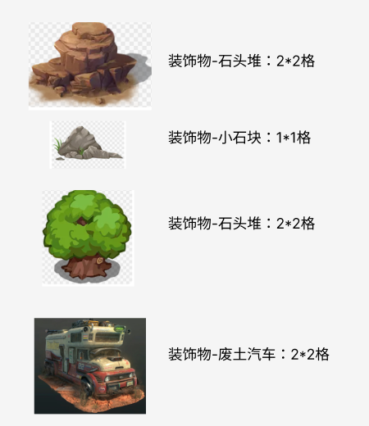
 |  |  |  | 4.事件-装饰物
 |  |  |  |  | 1.读【juejingxm】，按数量、概率、格子数生成装饰物并填充；
 |  |  |  |  | 2.装饰物仅装饰、占格子作用，无交互效果；


 |  |  |  | 5.事件-传送门
 |  |  |  |  | 1.传送门生成：击败领主后，在领主左上角格子生成传送门；
 |  |  |  |  |  | 最后一层不生成传送门；
 |  |  |  |  | 2.传送门点击：
 |  |  |  |  |  | ①若满足开放时间，点击，前往下一层；
 |  |  |  |  |  | ②若为满足开放世界，点击，弹错误码弹错误码{IDS_ERR_JUEJING_OPEN_TIME}{明日开启}；

 |  |  | 三、战斗
 |  |  |  | 1.战斗-关卡机制说明
 |  |  |  |  | 1.关卡调用
 |  |  |  |  |  | 1）通过【juejingxm】配置的关卡ID，调用【关卡表】对应关卡怪物；

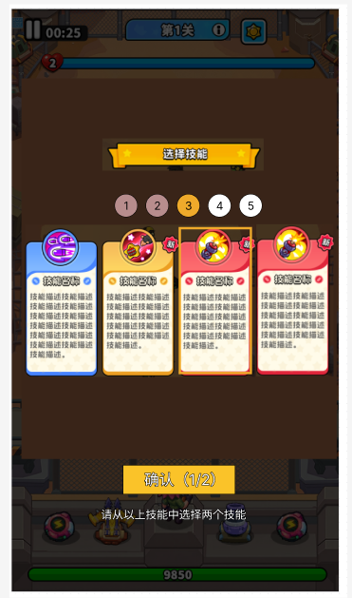
 |  |  |  | 2.战前准备
 |  |  |  |  | 站前可快速选择多个技能，表现形式为：%s组技能，每组生成4个技能、每组可选2个技能；
 |  |  |  |  | 注：该机制为多个玩法系统的通用机制，功能仅做一次后复用。
 |  |  |  |  | 1）技能组
 |  |  |  |  |  | ①技能组数：%s，读【globalxm】参数配置；
 |  |  |  |  |  | ②一组技能数量：4，固定写死；
 |  |  |  |  |  | ③一组技能可选数量：2，固写死；
 |  |  |  |  | 2）技能选择
 |  |  |  |  |  | ①技能选满2个后，才能确定；
 |  |  |  |  |  |  | a.选满两个技能，确定，获得技能，进入下一组技能选择；
 |  |  |  |  |  |  | b.未选满两个技能，确定，弹错误码{IDS_ERR_JUEJING_SKILL_CHOOSE}、{请选择2个技能后确认}
 |  |  |  |  |  | ②技能分为多组，每选择一组后上方进度数值推进+1；
 |  |  |  |  |  |  | a.最后一组技能选择完后，进入关卡战斗；

 |  |  |  |  | 3）技能生成
 |  |  |  |  |  | 调用【主线技能表】、与主线战斗通用生成机制，以【主线技能表】为主；

 |  |  |  |  | 4）按钮说明
 |  |  |  |  |  | ①技能选择组
 |  |  |  |  |  |  | a.状态1：已选，灰色；
 |  |  |  |  |  |  | b.状态2：当前正在选择，高亮；
 |  |  |  |  |  |  | c.状态3：未选择，白色；
 |  |  |  |  |  |  |  | 配色以美术效果图为准；
 |  |  |  |  |  |  |  | 技能选择组仅显示作用，不可点击；
 |  |  |  |  |  | ②技能选择
 |  |  |  |  |  |  | a.选中技能，高亮框中；
 |  |  |  |  |  |  | b.未选择技能，无框高亮框中；
 |  |  |  |  |  | ③确认按钮
 |  |  |  |  |  |  | a.选满两个技能，确定，获得技能，进入下一组技能选择；
 |  |  |  |  |  |  | b.未选满两个技能，确定，弹错误码{IDS_ERR_JUEJING_SKILL_CHOOSE}、{请选择2个技能后确认}

 |  |  |  | 3.战中
 |  |  |  |  | 1）战中调用通用关卡战斗逻辑；

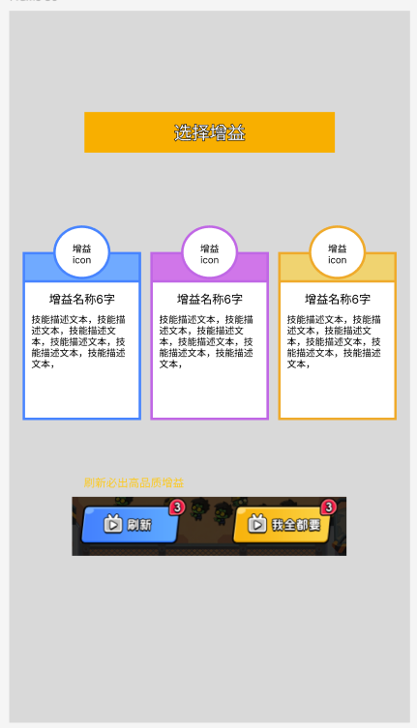
 |  |  |  | 4.战后-选择增益

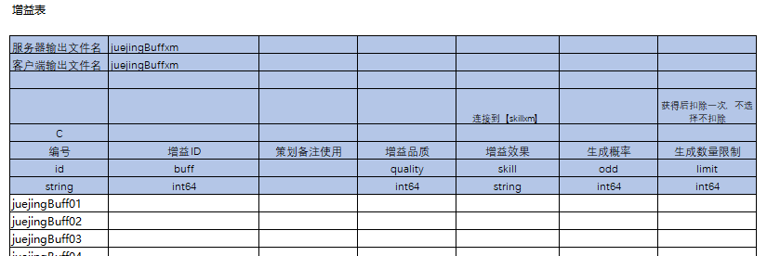

 |  |  |  |  | 1）三选一说明
 |  |  |  |  |  | a.增益获得：战斗胜利、部分【？】事件会获得一次三选一增益选择击毁；
 |  |  |  |  |  | b.增益生成概率：增益生成根据【juejingBuffxm】概率生成并填入；
 |  |  |  |  |  | c.增益刷新：增益可【广告-刷新】，刷新必出1个【橙色】品质增益在第3号位；
 |  |  |  |  |  | d.增益选择方式：
 |  |  |  |  |  |  | ①点击单个增益，获得单个增益，关闭界面；
 |  |  |  |  |  |  | ②点击【广告-我全都】，获得全部增益，关闭界面；
 |  |  |  |  |  | e.增益获取上限：增益有总容量上限，读【globalxm】。如：配置50，则当期最多只可生效50个增益；
 |  |  |  |  |  |  | a.若玩家当期获得增益数量＞背包容量，则新获得的增益弃置，不会生效；
 |  |  |  |  |  |  | b.若玩家当期获得增益数量＜背包容量，则正常获得增益；
 |  |  |  |  | 2）表格说明
 |  |  |  |  |  | ①增益ID：每个增益ID唯一且独立；
 |  |  |  |  |  | ②增益品质：增益分为蓝、紫、橙三个品质，品质越高生成概率越低；
 |  |  |  |  |  |  | a.广告刷新时，必出1个【橙色】品质增益；
 |  |  |  |  |  | ③增益效果：连接到【skillxm】，读具体的技能效果；
 |  |  |  |  |  |  | a..增益仅作用于该玩法，在其他玩法中不生效；
 |  |  |  |  |  | ④生成概率：
 |  |  |  |  |  |  | a.生成三选一事件时，根据概率生成增益；
 |  |  |  |  |  |  | b.触发获得增益事件时，根据概率获得增益；
 |  |  |  |  |  | ⑤生成数量限制
 |  |  |  |  |  |  | a.每个增益有对应的生成数量限制；
 |  |  |  |  |  |  | b.玩家获得增益后，持有数量+1。持有数量达到上限时，无论战斗、【？】事件、商店都不会生成该增益；

 |  |  |  |  | 3）界面说明
 |  |  |  |  |  | ①增益生成
 |  |  |  |  |  |  | a.增益生成读【juejingBuffxm】，根据概率随机生成3个增益；
 |  |  |  |  |  |  | b.单次增益生成时，生成的增益不可重复；
 |  |  |  |  |  |  |  | 如：增益1在一次生成中不会出现2个增益1，但刷新后可用两次都刷新出增益1；
 |  |  |  |  |  |  | c.增益生成有数量限制，若玩家持有某增益数量达到限制时，不再生成该增益；
 |  |  |  |  |  | ②增益选择
 |  |  |  |  |  |  | a.三选一：在生成的增益中，选择任一增益，获得该增益，弹出战斗结算；
 |  |  |  |  |  |  | b.广告-刷新：观看广告，刷新增益，必出【橙色】品质增益；
 |  |  |  |  |  |  | c.广告-我全都要：观看广告，获得全部增益；
 |  |  |  |  |  | ③补充
 |  |  |  |  |  |  | 通关领主关卡胜利时，生成三选一必出1个【橙色】增益；
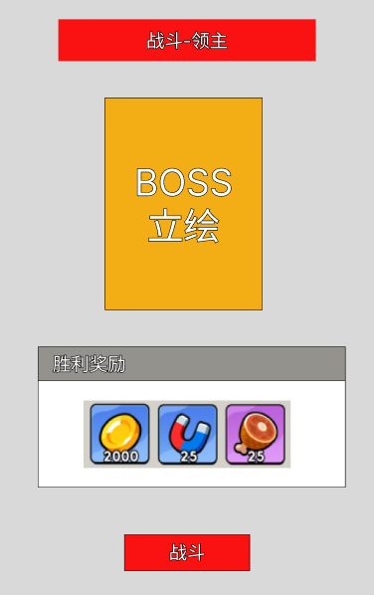

 |  |  |  |  | 4）按钮说明
 |  |  |  |  |  | ①增益：点击，选择增益，获得增益效果，关闭界面；
 |  |  |  |  |  | ②广告-我全都要
 |  |  |  |  |  |  | a.有剩余次数，按钮正常显示。点击，观看广告，获得全部增益效果；
 |  |  |  |  |  |  | b.无剩余次数，置灰。不可点击；
 |  |  |  |  |  | ③刷新
 |  |  |  |  |  |  | a.有剩余次数，按钮正常显示。点击，观看广告，刷新一组新的增益，新增益必得生成1个【橙色】增益在3号位；
 |  |  |  |  |  |  | b.无剩余次数，置灰。不可点击；
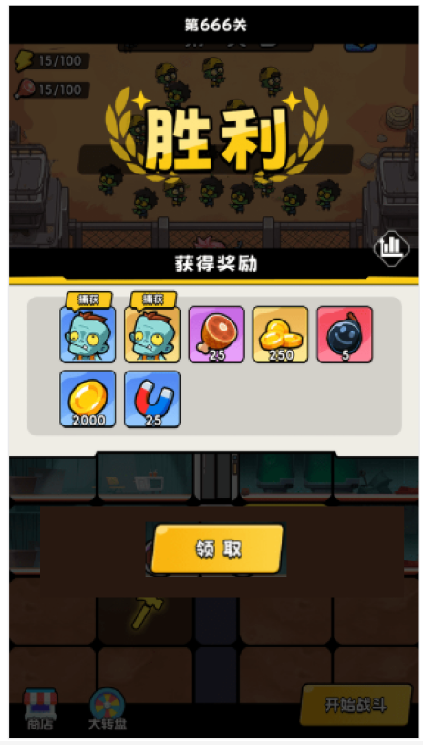
 |  |  |  | 5.战后-胜利结算

 |  |  |  |  | 1）调用通用的战斗胜利结算界面，奖励内容读【juejingMonsterxm】；

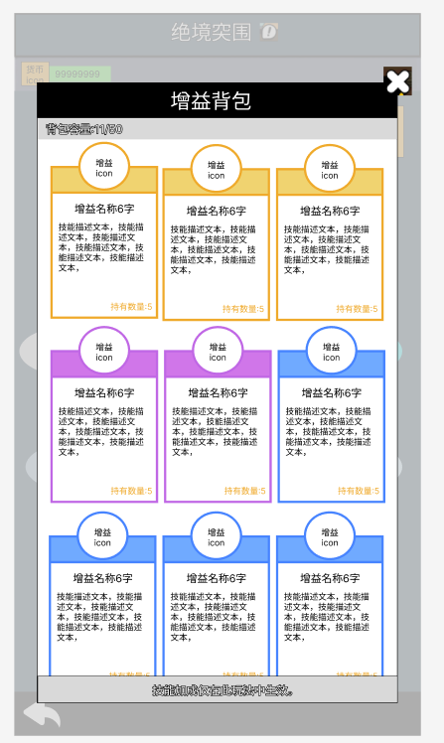
 |  |  | 四、增益背包

 |  |  |  | 1.显示玩家在当期、该玩法中获得的增益；
 |  |  |  | 2.增益仅在该玩法生效；
 |  |  |  | 3.增益会在当期结束时清除；
 |  |  |  | 4.增益容量配置在【globalxm】；
 |  |  |  |  | a.若玩家当期获得增益数量＞背包容量，则新获得的增益弃置，不会生效；
 |  |  |  |  | b.若玩家当期获得增益数量＜背包容量，则正常获得增益；

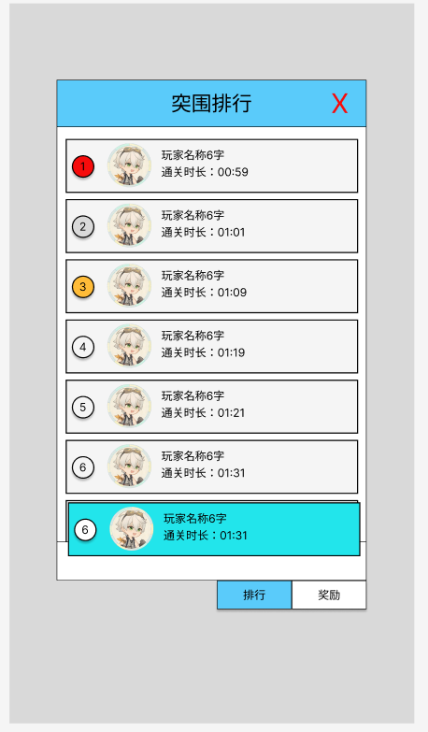
 |  |  | 五、突围排行
 |  |  |  | 1.排行榜小窗口
 |  |  |  |  | a.显示1~3名玩家通关层数；
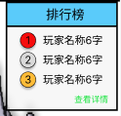

 |  |  |  | 2.排行榜
 |  |  |  |  | ①排行榜入口：点击小窗口【查看详情】，弹【征战排行】弹窗；
 |  |  |  |  | ②排行榜记录数据：突围排行记录前1~100名通关最后一关BOSS所用时长数据；
 |  |  |  |  |  | a.根据通关最终BOSS所用时长进行排名；
 |  |  |  |  |  | b.同一时长数据时，先达成的排前面；
 |  |  |  |  | ③排行榜刷新：每周一00:00玩法重置时，排行榜刷新。
 |  |  |  |  | ④排行奖励
 |  |  |  |  |  | a.排名奖励：排名奖励数据读【rankRewardsxm】；
 |  |  |  |  |  | b.奖励发放时间：每周一00:00玩法刷新时，以邮件形式发放排名奖励；
 |  |  |  |  |  |  | 邮件内容读【mailxm】配置、邮件奖励读【rankRewardsxm】；
 |  |  |  |  | ⑤玩家当前排名：
 |  |  |  |  |  | a.玩家上榜：显示玩家排名；
 |  |  |  |  |  | b.玩家未上榜：显示文本“未上榜”；
 |  |  |  |  | ⑥不同渠道的排行榜独立，如：抖音渠道仅计算抖音玩家，tap渠道仅计算tap玩家；

配置表结构
配置内容设定
内容要求：（此部分内容可以在三方后，与相关的技术沟通后补充填写）
◆ | 配置表及字段设定：与技术沟通确定表结构及字段设定
◆ | 配置用例设计：设计数量不等的用例，需要完全覆盖上述的表字段，且也能覆盖本系统的所有涉及功能

功能确定后更新，以下仅为暂定表格

1

 |  | 格子事件表

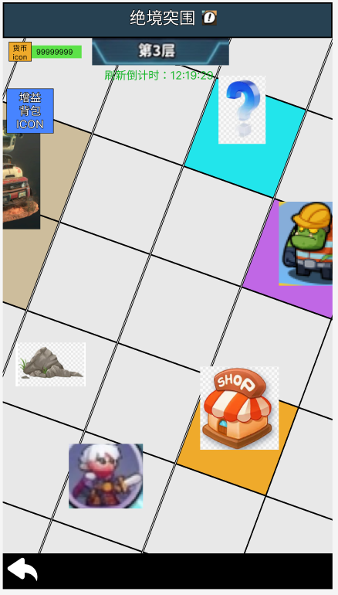
 |  | 服务器输出文件名 | juejingxm
 |  | 客户端输出文件名 | juejingxm

 |  |  | 1=商店 2=【？】事件 3=小怪 4=精英怪 5=BOSS 11=装饰物-石头堆 12=装饰物-小石块 13=装饰物-树木 14=装饰物-汽车 |  | 事件生成数量 | 对应数量的生成概率
 |  | C | C |  | C | C | C
 |  | 编号 | 格子事件id | 策划备注使用 | 事件数量 | 事件概率 | 事件格子数
 |  | id | event |  | eventNum | odd | grid
 |  | string | int64 |  | string | string | string
 |  | juejing01 | 1 | 商店 | 1 | 100 | 1|1
 |  | juejing02 | 2 | 事件 | 2|3 | 100|50 | 1|1
 |  | juejing03 | 3 | 小怪 | 3|4 | 100|50 | 1|1
 |  | juejing04 | 4 | 精英怪 | 1|2 | 100|100 | 1|1
 |  | juejing05 | 5 | boss | 1 | 100 | 2|2
 |  | juejing06 | 11 | 石头堆 | 1|2 | 100|100 | 2|2
 |  | juejing07 | 12 | 小石块 | 2 | 100 | 1|1
 |  | juejing08 | 13 | 树木 | 1|2 | 100|100 | 2|2
 |  | juejing09 | 14 | 汽车 | 1 | 100 | 2|2

 |  | 事件表

 |  | 服务器输出文件名 | juejingEventxm
 |  | 客户端输出文件名 | juejingEventxm

 |  |  |  |  |  | 1.随机获得增益； 2.随机获得探索币
 |  | C
 |  | 编号 | 事件id | 事件概率 | 事件文本描述 | 事件效果 | 事件效果参数1 | 事件效果参数2 | 效果文本描述
 |  | id | event | odd | des | reward | num1 | num2 | rewardDes
 |  | string | int64 | int64 | string | int64 | string | string | string
 |  | juejingEvent01 | 1 |  |  |  | 1|2 | 100|50
 |  | juejingEvent02 | 2 |  |  |  | 2|3 | 100|50
 |  | juejingEvent03 | 3 |  |  |  | 1|2|3 | 100|50|20
 |  | juejingEvent04 | 4
 |  | juejingEvent05 | 5
 |  | juejingEvent06 | 11
 |  | juejingEvent07 | 12
 |  | juejingEvent08 | 13
 |  | juejingEvent09 | 14

 |  | 增益表

 |  | 服务器输出文件名 | juejingBuffxm
 |  | 客户端输出文件名 | juejingBuffxm

 |  |  |  |  |  | 连接到【skillxm】 |  | 获得后扣除一次，不选择不扣除
 |  | C
 |  | 编号 | 增益ID | 策划备注使用 | 增益品质 | 增益效果 | 生成概率 | 生成数量限制
 |  | id | buff |  | quality | skill | odd | limit
 |  | string | int64 |  | int64 | string | int64 | int64
 |  | juejingBuff01
 |  | juejingBuff02
 |  | juejingBuff03
 |  | juejingBuff04
 |  | juejingBuff05
 |  | juejingBuff06

 |  | 商店表

 |  | 服务器输出文件名 | juejingShopxm
 |  | 客户端输出文件名 | juejingShopxm

 |  |  | 数量默认为1，对应【juejingBuffxm】表效果 | 配置1为广告购买 | 道具ID|道具数量
 |  | C | C
 |  | 编号 | 增益ID | 是否广告购买 | 价格 | 生成概率
 |  | id | buff | ad | cost | odd
 |  | string | int64 | int64 | string | int64
 |  | juejingShop01
 |  | juejingShop02
 |  | juejingShop03
 |  | juejingShop04
 |  | juejingShop05
 |  | juejingShop06
 |  | juejingShop07

 |  | 怪物表

 |  | 服务器输出文件名 | juejingMonsterxm
 |  | 客户端输出文件名 | juejingMonsterxm

 |  |  |  |  | 1=普通； 2=精英； 3=BOSS； |  |  | 读【skillxm】 |  | 道具ID|道具数量 | 道具ID|道具数量 | 道具ID|道具数量
 |  | C | C
 |  | 编号 | 等级区间 | 层数 | 怪物类型 | 关卡ID | 生成概率 | 关卡BUFF1 | 关卡BUFF2 | 关卡奖励1 | 关卡奖励2 | 关卡奖励3
 |  | id | level | storey | type | dungeon | odd | buff1 | buff2
 |  | string | string | int64 | int64 | string | int64 | string | string | string | string | string
 |  | juejingMonster01 | 1|20 | 1 | 1 |  | 100
 |  | juejingMonster02 | 1|20 | 1 | 1 |  | 100
 |  | juejingMonster03 | 1|20 | 1 | 1 |  | 100
 |  | juejingMonster04 | 1|20 | 1 | 2
 |  | juejingMonster05 | 1|20 | 1 | 3
 |  | juejingMonster06 | 1|20 | 2 | 1
 |  | juejingMonster07 | 1|20 | 2 | 2
 |  | juejingMonster08 | 1|20 | 2 | 3
 |  | juejingMonster09 | 1|20 | 3 | 1
 |  | juejingMonster10 | 1|20 | 3 | 2
 |  | juejingMonster11 | 21|50 | 3 | 3
 |  | juejingMonster12 | 21|50 | 1 | 1
 |  | juejingMonster13 | 21|50 | 1 | 2
 |  | juejingMonster14 | 21|50 | 1 | 3
 |  | juejingMonster15 | 21|50 | 2 | 1
 |  | juejingMonster16 | 21|50 | 2 | 2
 |  | juejingMonster17 | 21|50 | 2 | 3
 |  | juejingMonster18 | 21|50 | 3 | 1
 |  |  | 21|50 | 3 | 2
 |  |  | 21|50 | 3 | 3

